01 AL 28 FEBRERO 2021
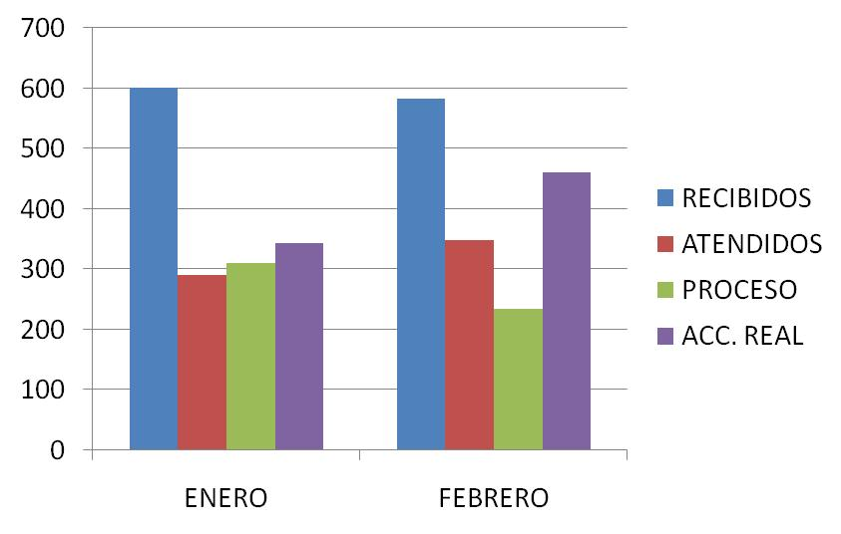
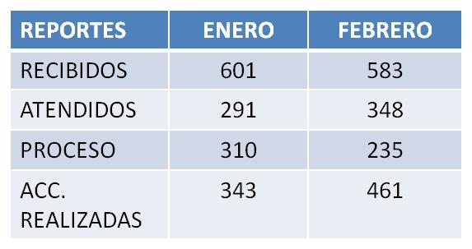
DIRECCIÓN DE ALUMBRADO PÚBLICO
INFORME MENSUAL

MES |  |  | DEL | AL | AÑO | RECIBIDOS
01 AL 28 FEBRERO 2021 |  |  |  |  |  | 583

 |  | ACCIONES REALIZADAS

ACCIONES |  |  |  |  |  | TOTAL GRAL | ACCIONES | TOTAL GRAL
Cambio de Luminaria |  |  |  |  |  | 19 | Luminaria Reparada | 300
Cambio de Poste |  |  |  |  |  | 0 | Reinstalacion de luminaria | 0
Circuito Reparado |  |  |  |  |  | 62 | Reparacion de Reflector | 0
Circuito Restablecido |  |  |  |  |  | 0 | Retiro de la Base del Poste | 0
Excavacion de Cepas e Instalacion de Anclas |  |  |  |  |  | 0 | Retiro de Poste (Concreto) | 0
Instalacion de Adornos Patrios |  |  |  |  |  | 0 | Retiro de Poste (Metalico) | 0
Instalacion de Luminarias |  |  |  |  |  | 22 | Retiro de Reflector o Luminaria | 0
Instalacion de Poste |  |  |  |  |  | 2 | Se encontro Funcionando Normal | 11
Instalacion de Reflector (Provicional) |  |  |  |  |  | 0 | Se Recogio Luminaria Caida | 0
Instalacion de Reflectores |  |  |  |  |  | 1 | Servicio | 44
 |  |  |  |  |  |  | Otros (tendido de linea)
 |  |  |  |  |  |  | Total Servicios | 461
 | Los servicios realizados consisten en el apoyo a diversas dependencias y atención de reportes
ORIGEN DE REPORTES |  |  |  |  |  |  | COLONIAS DE MAYOR INCIDENCIA
VIA TELEFONICA |  |  |  |  |  | 418 | MIRAVALLE
OFICIO |  |  |  |  |  | 31 | LOMAS DEL CUATRO
PLATAFORMA CIUDADANA |  |  |  |  |  | 95 | LAS JUNTAS
CORRECTIVO INTERNO |  |  |  |  |  | 43 | EL TAPATIO
OTRO (SUPERVICION AREA TECNICA) |  |  |  |  |  |  | CENTRO TLAQUEPAQUE

CIRCUITOS REICIDENTES
CALLE |  |  |  | COLONIA
PRIV. PATRIA NORTE |  |  |  | ALFREDO BARBA
ARBOLEDAS |  |  |  | JARDINES DEL ORGANO

